2020年12月
2020年12月份外包人力资源费明细表（山东恒晟源青岛分公司）
序号 | 姓名 | 性别 | 发放金额 | 手机号 | 开户行 | 银行卡号 | 身份证号 | 身份证正面（等比例缩放放入） | 身份证反面（等比例缩放放入） | 自拍照 | 是否税税通认证（是/否） | 岗位名称 | 岗位详情
1 | 臧天真 | 男 | 15006.00 | 15684311108 | 建设银行诸城分行 | 6217002200029233960 | 231085198709140750 |  |  |  |  | M4司机组装 | M4驾驶员座椅靠背连接，罩壳安装
2 | 梁树梅 | 女 | 2942.60 | 15153607558 | 永春路健康街高新支行 | 6217002200030014060 | 37072219790502152X |  | 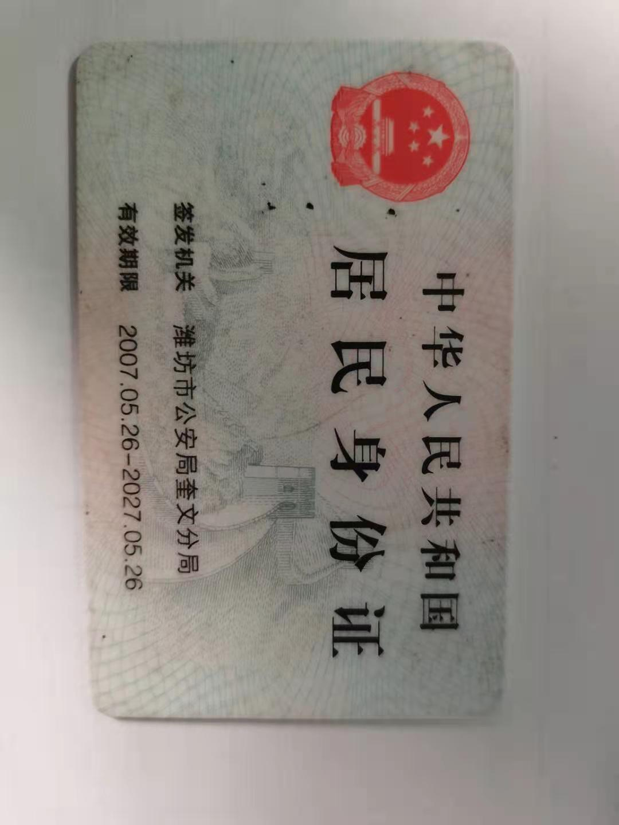 |  |  | 螺栓穿垫 | 组装螺栓
3 | 孔杰 | 男 | 8457.60 | 13394356444 |  | 6217993300087839061 | 210621197511266114 | 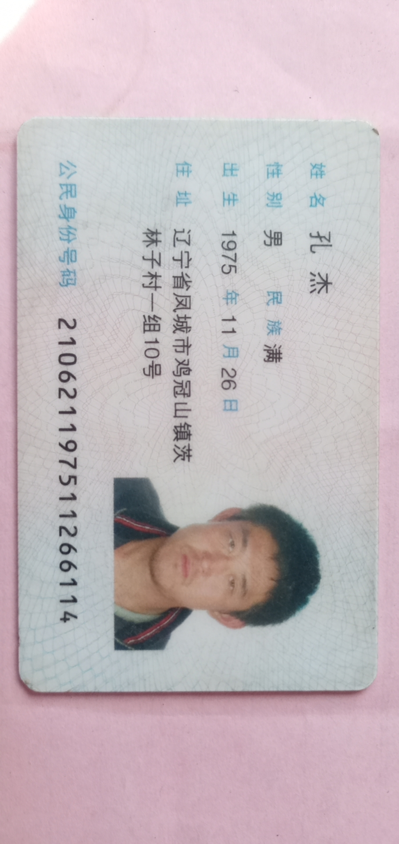 |  |  |  | 青岛司机罩壳组装 | 司机座椅罩壳及安全带锁扣安装
4 | 律艳芹 | 女 | 2510.00 | 13573654561 | 健康街永春路 | 6217002200027836889 | 23262219640515102X | 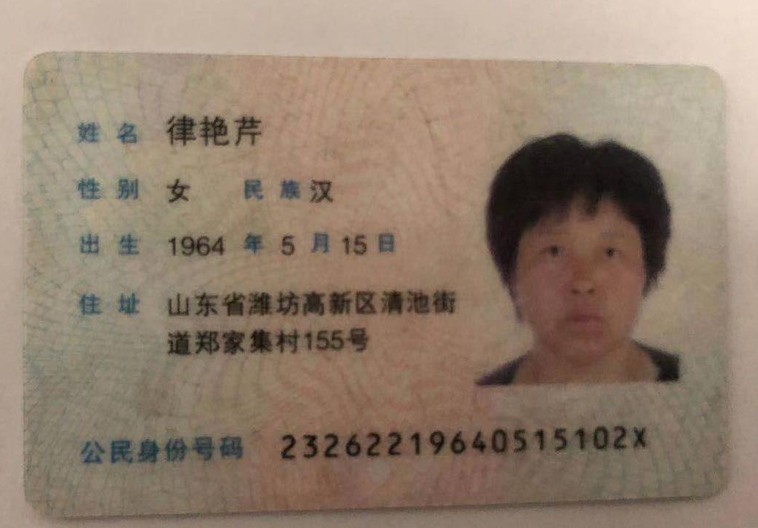 | 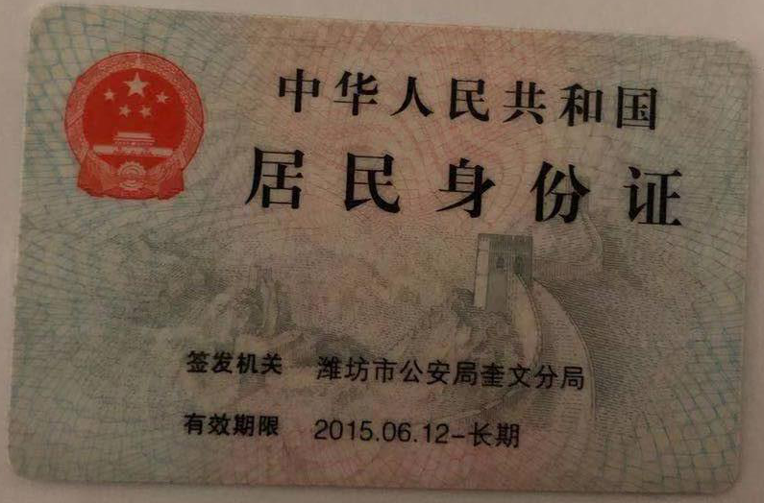 |  |  | 食堂 | 食堂
 | 代发工资总额 |  | 28916.2
 | 服务费=代发工资总额*7.75%+70*人数 |  | 2521.01
 | 人力资源服务费总额=代发工资总额+服务费 |  | 31437.21

